Automata
Entrada 1 | Entrada 2 | Salida esperada |  |  |  |  |  |  |  | DETERMINISTA |  |  |  |  |  |  |  |  | NO DETERMINISTA
0 | 0 | 0
0 | 1 | 0
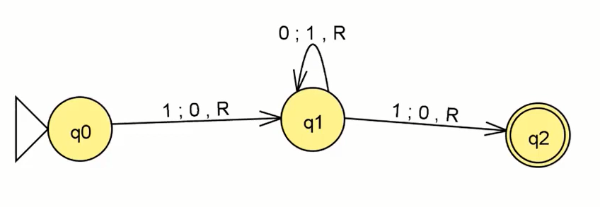
1 | 0 | 0 |  |  |  |  |  |  |  |  |  |  |  |  |  |  |  |  |  |  |  |  | 0 | 0 | 1 | 0 | 1
1 | 1 | 1

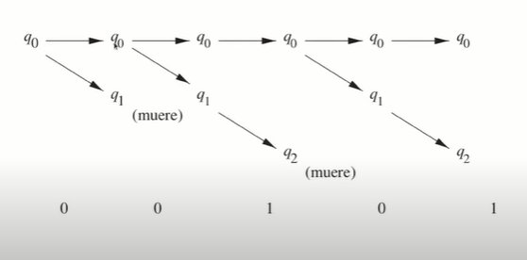
BIAS | 1
variable 1 | 1
variable 2 | 1
 |  |  |  |  |  |  |  |  |  | 100101
 |  |  |  |  |  |  |  |  |  |  |  |  | 0 | 1 |  |  |  | 0 | 1 |  | 0 | 1
 |  |  | Multiplicacion |  | Operación | Salida obtenida | Salida esperada |  | ∂ | {q0 , 1} |  | q0 | q1 | q0 |  |  | q0 | q0 | q0 | q1 | q0 | q2 |  |  |  |  |  |  | 0 | 1 | 0 | 0
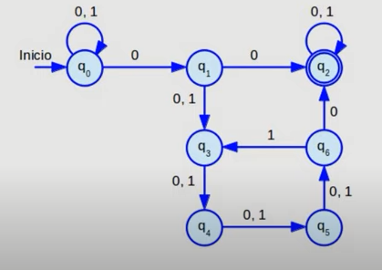
 |  |  | 0 | 0 | 0 | 0 | 0 |  | ∂ | {q0, 0} = q1 |  | q1 | q1 | q2 |  |  |  | q1 |  |  |  | q2
 |  |  | 0 | 1 | 0 | 0 | 0 |  | ∂ | {q1, 0}= q1 |  | q2 | q2 | q2 |  |  |  |  |  |  |  |  |  |  |  |  |  | ∂ | {q0 , 0} | ={q0, q1} |  | A={Q, ∑, ∂, q0, F}
 |  |  | 1 | 0 | 0 | 0 | 0 |  | ∂ | {q1,1}=q2 |  |  |  |  |  |  |  |  |  |  |  |  |  |  |  |  |  | ∂ | {q0, 1} = q0
 |  |  | 1 | 1 | 1 | 1 | 1 |  | ∂ | {q2, 0}= q2 | w= | 1 | 1 | 0 | 1 | 0 |  |  |  |  |  |  |  |  |  |  |  | ∂ | {q1, 1}= q3 |  |  | ∂ | {q1,0100} ={q0,q1,q2,q3,q5}
 |  |  |  |  |  |  |  |  | ∂ | {q2, 1}= q2 | w= | q0 | q0 | q1 | q2 | q2 |  | {q0, q1} |  |  |  |  |  |  |  |  |  | ∂ | {q0,0}= {q0, q1}
 |  |  |  |  |  |  |  |  |  |  |  |  |  |  |  |  |  | {q0, q1} |  |  |  |  |  |  |  |  |  | ∂ | {q3, 0}= {q4}
 |  |  |  |  |  |  |  | A={Q, ∑, ∂, q0, F} |  |  |  |  |  |  |  |  |  | {q1, q2} |  |  |  |  |  |  |  |  |  | ∂ | {q0, 0} = {q0, q1}
 |  |  |  |  |  |  |  | tr ext | ∂ | {q0, w} =q2 |  |  |  |  |  |  |  |  |  |  |  |  |  |  |  |  |  | ∂ | {q1, 0} = {q2, q3}
 |  |  |  |  |  |  |  |  |  |  |  |  |  |  |  |  |  |  |  |  |  |  |  |  |  |  |  | ∂ | {q3, 0} = {q4}

Hoja1
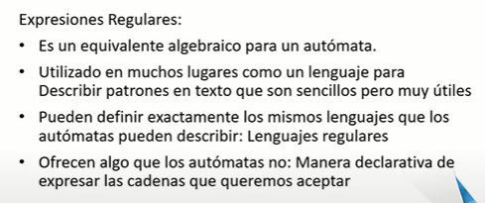
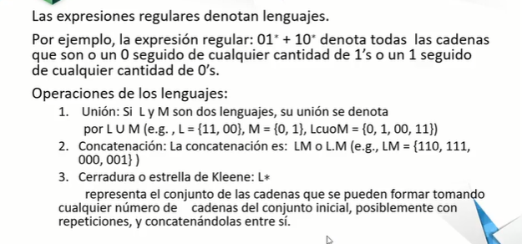
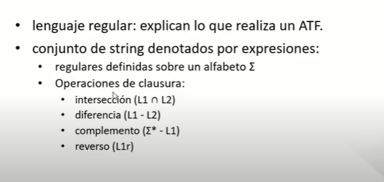
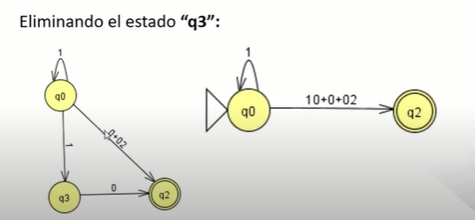
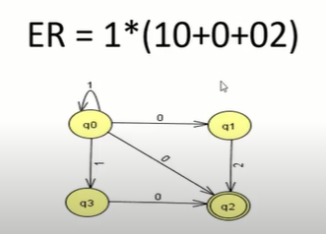
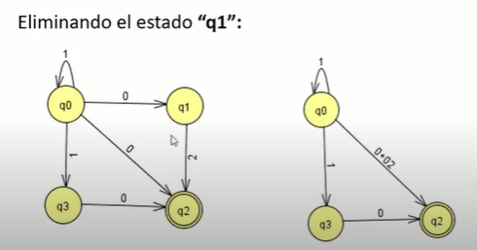
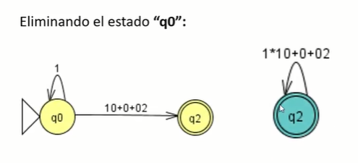
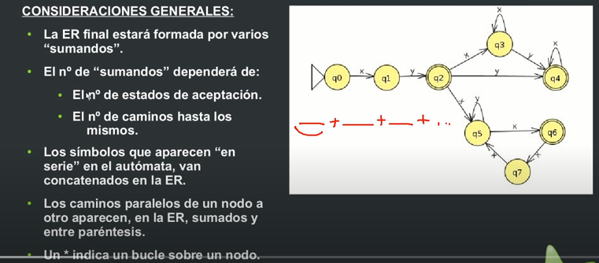
ELEMINACION DE ESTADOS

Hoja2
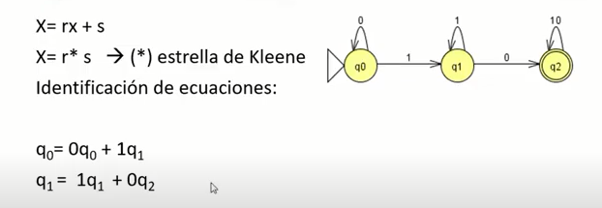

x = r x + s
q2 = 1q2 + 0q2 + ∂
q2 = { 1+0}q2 + ∂
q2 = { 1+0}*
x = r x + s
q1 = 1q1 + 0q2
q1 = 1* (0q2)
q1 = 1* (0(1 + 0)*)
q0 = 0q0 + 1q1
q0 = 0* (1q1)
q0 = 0*(1 (1*(0(1 + 0)*)))

Hoja3
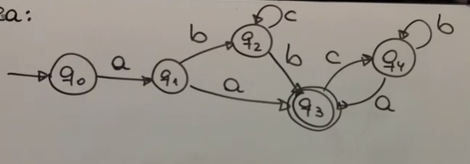
q0 = aq1 | q4 =bq4 + aq3
q1 = bq2 + aq3 | q4 = b* + aq3
q2 = cq2 + bq3 | q3 = ( c b* a) q3 + ∂
q3 = cq4 + ∂ | q3 = ( c b* a)*
q4 =bq4 + aq3 | q2 = c * b ( c b* a)*
 | q1 = (b c* b + a) (c b* a)*
 | q0 = a (b c* b + a) (c b* a)*
 | a (b c* b + a) (c b* a)*

